記入方法
請求書 鑑項目
①～⑧の項目について、不明な点があれば弊社担当者に確認の上で入力し、ご提出をお願いいたします。
なお、提出にあたっては、出来高報告兼請求書及び請求内訳書を印刷・押印いただき、押印した原本を弊社担当者宛に郵送等で提出願います。
併せて当該Excelファイルを弊社担当者宛にメールにて送信してください。

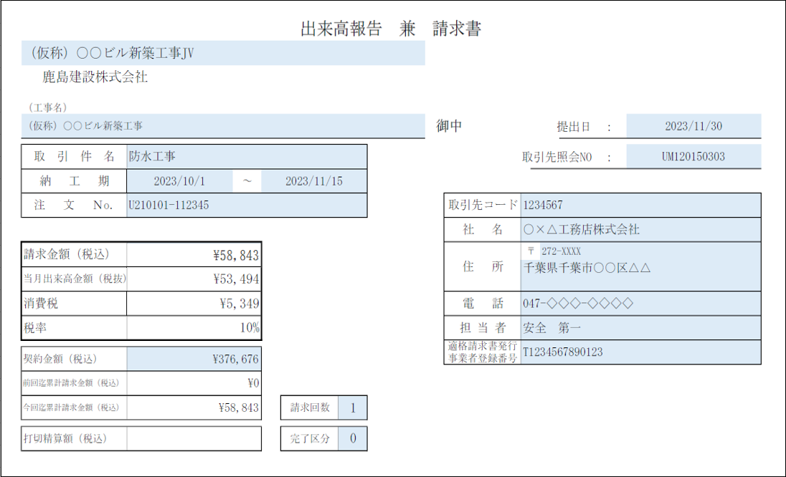
 |  |  |  |  |  |  |  | ① | 共同企業体名称： 該当取引が弊社ＪＶ工事である場合、共同企業体名称を入力してください。
①
③
②
④
⑤
 |  |  |  |  |  |  |  | ② | 工事名： 弊社の工事名称を入力してください。
 |  |  |  |  |  |  |  | ③ | 提出日： 請求書の提出日を入力してください。 取引先照会No： 支払通知書への表示する場合、ここに照会№を入力してください。
 |  |  |  |  |  |  |  | ④ | 工事情報： 当請求書の取引件名、工事現場住所、納工期を、不明な点があれば弊社担当者に確認の上で入力してください。弊社との間で注文書・請書を取り交わし、注文Noを取得した取引に係る請求書については、注文№を入力してください。（注文Noは注文書に記載しております）
⑧
協 力
会 社
之 印
 |  |  |  |  |  |  |  | ⑤ | 貴社情報： 貴社の社名、住所等の情報を入力してください。なお、貴社が適格請求書発行事業者である場合、「適格請求書発行事業者登録番号」は必ず入力してください。また、貴社が免税事業者である場合、欄外の免税事業者区分にチェックを入れて「適格請求書発行事業者登録番号」は空欄としてください。 (注意事項) 適格請求書発行事業者登録番号は「 T＋13桁の数値 」で記入していください。 －(ハイフン)などの記号はエラーとなりますので、入力しないでください。

⑥
⑦
 |  |  |  |  |  |  |  | ⑥ | 請求区分： 同一契約（注文№）における請求回数、 完了区分： 今回請求で工事完了の場合「1」、継続の場合「0」を入力してください。
 |  |  |  |  |  |  |  | ⑦ | 打切精算額（税込）： ⑥完了区分を「1」（完了）として、契約金額に対して請求残額がある状態で契約を打切る場合、打切り金額が表示されます。 請求書の弊社処理終了後、減額の注文書・請書を貴社に送付いたしますので、注文請書の返送をお願いします。

⑧ | 請求書 請求金額等入力時の注意点
 | ・請求金額（税込）、当月出来高金額（税抜）、消費税、税率 内訳明細書に入力した金額および税率を、自動で反映するように設定しています。 直接編集を行う場合は、小数点以下の端数処理（後述）に十分に注意頂き、金額に齟齬が出ないようにお願いいたします。 また、請求書が、同一契約に対する複数回目の場合は、請求金額（税込）の入力に当たり、後述の「請求書 ２回目以降の請求額計算の注意点（ ２点 ）」を参照の上、 端数処理に十分に注意しての入力をお願いいたします。 ・契約金額（税込） 契約金額（税込）を入力してください。工事の増減変更契約を行っている場合は総契約金額（税込）を入力してください。 ・前回迄累計請求金額（税込）、今回迄累計請求金額（税込） 内訳明細書に入力した金額を、自動で反映するように設定しています。 直接編集を行う場合は、「税込」の前回迄・今回迄の累計請求金額（税込）の合計をそれぞれ入力してください。

請求書 内訳明細

 | ①～⑥の項目について入力をお願いします。（内訳明細に入力を行うと請求書鑑の請求金額が自動計算されます）
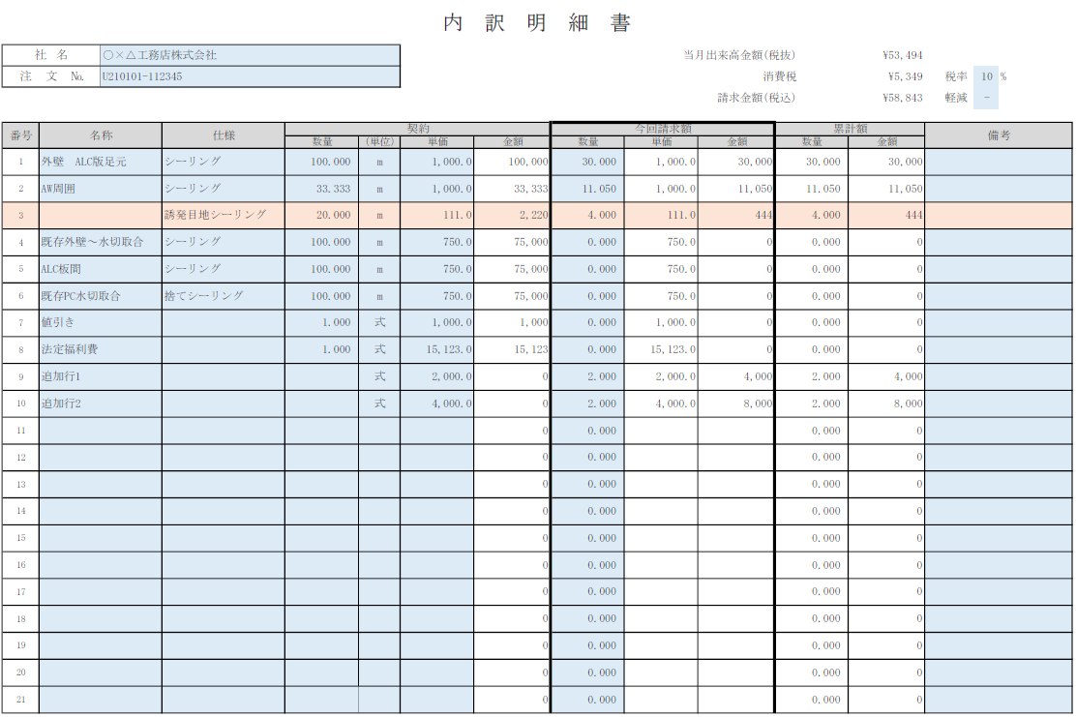
④
①
 |  |  |  |  |  |  |  | ① | 税率： 当該取引に適用する消費税率を入力してください。 ※1取引につき1税率しか選択できません。 複数税率ある場合は、案件を税率ごとに分割しての提出をお願いします。
②
③
⑥
 |  |  |  |  |  |  |  |  | 軽減： 軽減税率適用の場合は○を、それ以外の場合は - を選択してください。

 |  |  |  |  |  |  |  | ② | 名称 ・ 仕様： ・契約案件の場合、契約内容を入力してください。また実際の請求にあたって契約内容以外の名称・仕様を入力する必要が生じた場合は、適宜行を追加の上、名称・仕様・単位のみを入力してください。（行追加した明細については、契約数量・単価の入力は不要です。） ・契約外案件については、名称・仕様・単位を入力してください。契約数量・単価の入力は不要です。 ※契約案件 ：弊社と注文書請書を取り交わした案件（注文番号がUで始まる） 契約外案件：弊社と注文書請書を取り交していない案件（常用単価契約等を含む）

明細行数を増やす際の操作
①既存行を選択してコピー
②コピーしたセルの挿入を行ってください。
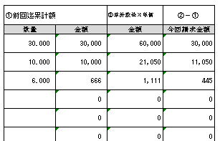
⑤
請求書 内訳明細 欄外（右側）
 |  |  |  |  |  |  |  | ③ | 今回請求額： 数量、単価を入力してください。（金額は自動計算されます）

 |  |  |  |  |  |  |  | ④ | 請求金額情報： 税率・今回請求額から自動計算されます。（請求書鑑項目⑧に自動反映されます。）

 |  |  |  |  |  |  |  | ⑤ | 前回迄累計額： 契約案件で前月迄に請求を行っている場合は、請求済みの累計数量・金額を入力してください。

 |  |  |  |  |  |  |  | ⑥ | 累計額： ⑤前回迄累計額＋③今回請求額から自動計算されます。

※請求書（内訳明細書）入力時の注意事項
 | ◆内訳明細の１行ごと（番号ごと）に③税抜金額を計算し、その明細の税抜金額を集計して、 ④当月出来高金額（税抜）を計算し、その④当月出来高金額（税抜）に、①税率をかけて、④消費税、請求金額（税込）を計算するように数式を設定しております。 明細に行を追加する場合は、必ず既存行を「コピー」の上、「コピーしたセルの挿入」で行追加を行ってください。 （※単純な行の挿入で行追加を行うと、端数処理の誤りや上述の計算式の範囲外となり集計誤りが生じるおそれがあります。） ◆小計行などの集計行を入力した場合、自動計算で算出される④当月出来高金額（税抜）が、小計行も合計してしまい異常値となります。明細に小計行を入力した場合は、 ・④当月出来高金額（税抜）の自動計算から小計行を除くか、 ・④当月出来高金額（税抜）に手入力を行い、貴社が想定している請求金額（＝内訳明細の合計金額）が④当月出来高金額（税抜）となるようにしてください。 ◆③今回請求額を入力した際にセルがオレンジ色になった場合は、自動計算された金額を手で修正する必要があります。 後述の「請求書 ２回目以降の請求額計算の注意点（ ２点 ）」を参照の上、ご対応いただきますようお願いいたします。 ◆弊社担当者が送付頂いたExcelファイルを社内システムに直接取り込みます。 請求書の列、行それぞれのセル幅を初期設定から変更すると正しく社内システムに取り込めないため、初期設定からは変更しないようお願いいたします。

 | ◆請求書 金額の計算方法、小数点以下の端数の取扱いについて

 | 請求金額（税抜）／（税込）は、 ① 内訳明細１行ごとに、「数量×単価」で今回請求金額（税抜）を計算（※小数点以下の端数を切捨て）して、 ② ①の全ての内訳明細を集計して当月出来高金額（税抜）を計算し、その合計額に消費税率を乗じて請求金額（税込）（※小数点以下端数切捨て）を算出します。

 | ※但し、契約案件（注文番号が「Ｕ」で始まる案件）の場合、２回目以降の出来高請求については、次ページ以降の注意点をご確認ください。

 | ① 内訳明細ごとの当月出来高金額計算方法
 |  |  | 数量 | × | 単価 | ＝ | 税抜金額
 |  |  | ※小数点以下第三位まで |  | ※小数点以下第一位まで |  | ※小数点以下端数切捨ての整数となる

 |  | 例） | 1.234 | × | 5.6 | ＝ | 6.9104 |  |  | 明細の税抜金額は６円となる。

 |  |  |  |  |  |  | ※金額がマイナスの場合も小数点以下の端数を切り捨てる。（例：-6.9104円 → -6円 ）

 | ② 請求金額（税込）の算出
 |  |  | 請求金額（税抜）の合計額 | × | 税率 | ＝ | 税込金額
 |  |  | ※明細ごとに少数点以下の 端数切捨てにより整数 |  |  |  | ※小数点以下端数切捨ての整数となる

 |  | 例） | 1,000,027 | × | 10% | ＝ | 1,100,029.7 |  |  | 請求金額（税込）は1,100,029円となる。

 | ◆請求書 ２回目以降の請求額計算の注意点（ ２点 ）
 | ご提出いただく請求書が、契約案件（注文番号が「Ｕ」で始まる案件）の場合、
 | ２回目以降の請求書の金額計算について、「内訳明細ごとの今回請求金額」、「請求金額（税込）」の２項目の計算に特に注意が必要な点がございます。
 | 【前提】 「内訳明細ごとの今回請求金額」、「請求金額（税込）」について、常に「今回迄累計金額－前回迄累計金額」で求めます。

 | しかし一方で、①「内訳明細ごとの今回請求金額」、②「請求金額（税込）」について、当請求書ファイルでは、前項の通り「小数点以下端数切り捨て」の計算を行っていますので、
 | ２回目以降の請求書の場合は、小数点以下の端数処理に起因する累計金額のずれを防止するために、自動計算にて表示された金額を手で修正する必要があります。
 | ①「内訳明細ごとの今回請求金額」：金額の計算
 | ・今回請求額：「数量(a)」を入力すると、今回請求額：「金額(b)」が計算されます。その際、当該明細行についてチェック対象としてセルがオレンジ色に着色された場合、
 | 今回請求額：「金額(b)」を明細欄外「今回請求金額（b'）」の金額となるように手で修正します。（累計額を加味した金額修正が必要となります。）
（a）
（C）
（b）
手で修正
（A'）
（B'）
金額不一致
（A）
（B）
（B''）
（b'）
 | ～２回目以降の内訳明細書入力の流れ～
 | （ 1. 以前までの請求書内訳明細書に入力されている契約内容（名称・仕様・契約数量、単位、単価、金額）を入力してください。 ）
 | ２. ■明細の入力欄外右側、「前回迄累計額：数量（Ａ）」、「金額（Ｂ）」に入力してください。
 | ３. ■「今回請求額：数量（ａ）」に入力してください。（新規追加行の場合、「今回請求額：単価（Ｃ）」にも入力してください。）
 |  | ・【 前回迄累計：数量（Ａ） 】 ＋ 【 今回請求額：数量（ａ） 】 ＝ 【 累計額：数量（Ａ'） 】 が計算される。
 |  | ・（ａ）×（C）にて、「今回請求額：金額（ ｂ）」が計算され、「前回迄累計額：金額（Ｂ）」＋「今回請求額：金額（ｂ）」にて、「累計額：金額（Ｂ'）」が計算される。
 | ４. ■明細の入力欄外右側②にて、「累計額：数量（Ａ'）」×「今回請求額：単価（C）」＝「累計数量×単価：金額（Ｂ''）」が計算される。
 | ５. ■「累計額：金額（Ｂ'）」と「累計数量×単価：金額（Ｂ''）」が一致しない場合、当該明細行がチェック対象としてオレンジ色に着色される。
 | ６. ■明細入力欄外右側「今回請求金額：（ｂ'）」が、累計請求額を加味した今回請求金額なので、この値を「今回請求額：金額（ｂ）」へ記入してください。
 |  | （チェック対象の着色が消える。）

 | ※請求ごとの小数点以下端数切捨て額が累積され、最終回の請求の際に数量×単価≠契約金額となるのを防ぐためこのような処理を行います。

 | ②「請求金額（税込）」の計算
 | ・請求書 鑑項目の右側に、今回の請求金額（税込）用の請求金額チェッカーを設けております。
 | 「今回の請求金額（税込）を〇〇〇円に修正してください。」と表示された場合は、鑑項目の請求金額（税込）を表示されている値に修正してください。
 | （累計請求額を加味した請求金額（税込）への修正となります。）
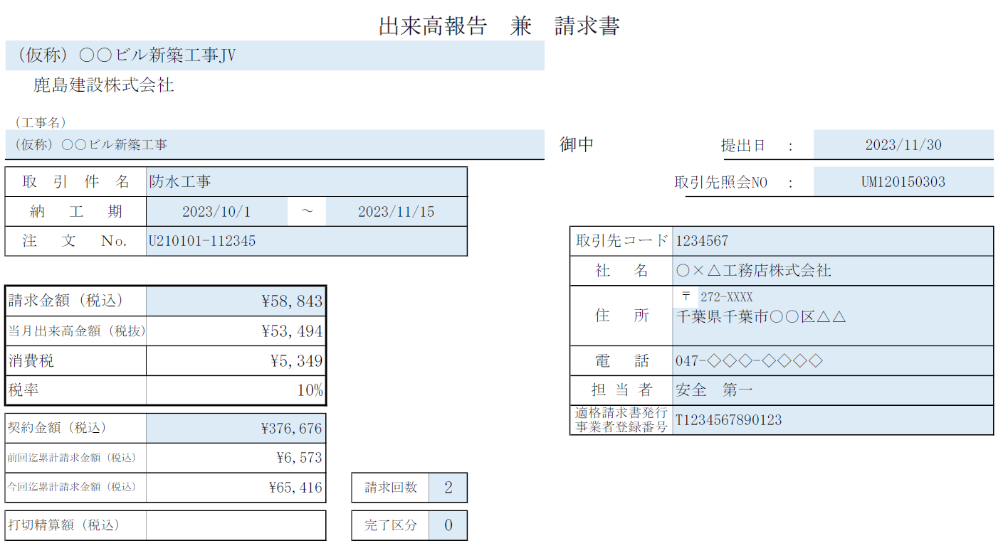
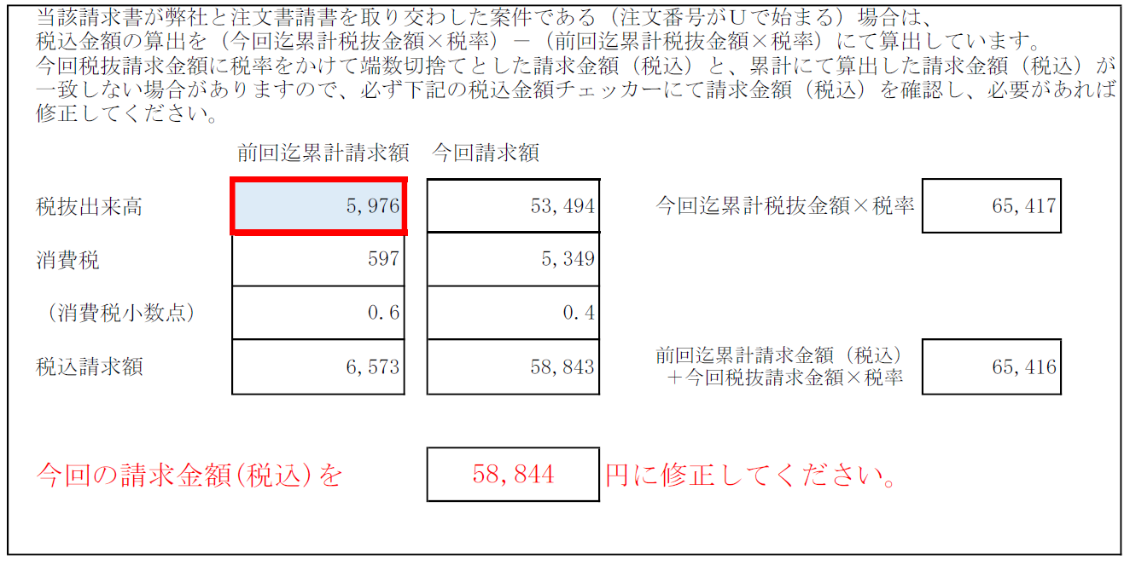
請求金額チェッカー

 | ～２回目以降の請求金額（税込）入力の流れ～
 | １. ■ 「前回迄請求累計額：税抜出来高」を、鑑項目 右側の請求金額チェッカー欄（赤枠となっている箇所）へ入力します。
 | ２. ■ （自動）明細入力内容から、今回請求金額が算出されます。
 | ３. ■ （自動）上段：今回迄累計税抜請求額から求めた累計請求金額（税込）と、 （自動）下段 ： 前回迄累計税込請求額と、今回税抜請求額×税率をかけた金額（＝請求書鑑に表示されている請求金額（税込））が計算される。
 | ４. ■ ３で計算を行った結果、税額調整が必要な場合は赤字でエラーメッセージが表示され、正しい請求金額（税込）が表示されるので、鑑の請求金額（税込）を修正する。
 | ※請求ごとの小数点以下端数切捨て額が累積され、最終回の請求の際に税抜×税率≠契約金額（税込）となるのを防ぐためこのような処理を行います。

